в порядку ст.13 Положення
Річний звіт про стан реалізацію проєкту №149, що реалізуються в порядку частини другої статті 13 Положення про ГБ
за підсумками 2021 року
(відповідний звітний період)

№ з/п | Проєкт (№, назва, адреса реалізації, Команда, лідер Команди) | Загальний опис результатів проєкту, опис робіт та послуг, які було проведено та надано, їх послідовність | Замовник проєкту (розпорядник нижчого рівня або одержувач коштів бюджету м. Києва) | Погодження з Командою технічних вимог (ТВ) (дата) та календарного плану (КП) (дата) | Посилання на електронну закупівлю товарів, робіт чи послуг на "Prozorro" | Бюджет проєкту, тис.грн |  | Посилання на фотозвіт результату реалізації проєкту | Заходи, які не вдалося реалізувати, або було реалізовано іншим чином | Причини недотримання термінів та відхилення від визначених бюджетів
 |  |  |  |  |  | плановий, тис.грн. | фактичний, тис.грн.
1 | 2 | 3 | 4 | 5 | 6 | 7 | 8 | 9 | 10 | 11
Головний розпорядник бюджетних коштів -
1 | № 149 «Тренажерний майданчик», вул. Петра Чаадаєва, 3-А, лідер команди – Анна Нечипуренко | Побудовано сучасний мультифункціональний тренажерний майданчик з пристосуваннями для дітей з інвалідністю майданчику під відкритим небом з безпечним покриттям. Майданчик знаходиться біля відділенні надання соціальних та реабілітаційних послуг для дітей з інвалідністю Територіального центру соціального обслуговування Святошинського району м. Києва (вул. Чаадаєва,3-а). Діти з інвалідністю активно їм користуються. | Департамент соціальної політики, Южаніна І. М. | ТВ та КП 21.01.2021 | https://prozorro.gov.ua/tender/UA-2021-06-10-005240-c | 302.31 | 265.36 | 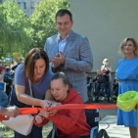 | Відсутні | Відсутні
 |  |  |  |  | https://prozorro.gov.ua/tender/UA-2021-06-10-005240-c
 |  |  |  |  | https://prozorro.gov.ua/tender/UA-2021-06-10-005098-c |  |  | 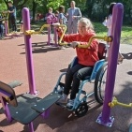
 |  |  |  |  |  |  |  | 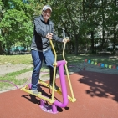
 | Всього: | Х | Х | Х |  | 302.31 | 265.36 |  | Х | Х

